Kantoormeubilair
Kantoor meubiliar

Bureau's
Nr. | Artikel | Afbeelding | Specificaties en omschrijving | Opmerkingen
1. | Bureau l-poot Zit-sta elektrisch verstelbaar |  | Een zit-sta bureau elektrisch. Inclusief voorzieningen (kabelgoot, systeemcontactdoos, aansluitsnoer). Afmetingen: Bereik: 65-130 cm Bureau: 120x80 cm Bureau: 160x80 cm Bureau: 140x80 cm
2. | Achterpaneel bureau |  | Achterpaneel van het bureau. Afmetingen: -120x80 cm -160x80 cm -140x 80 cm
3. | Spreek(onderzoeks)tafel, met slinger |  | Een spreekonderzoekstafel voor een spreekonderzoekskamer. Inclusief kabelgoot, systeemcontactdoos, aansluitsnoer). Afmetingen: Tafel: 155x20 cm
Tafels
4. | Vergadertafel 4-poots met justeervoeten |  | Vergadertafel 4-poots met justeervoeten. Afmetingen: -80 x 80 cm -140 x 80 cm -160 x 80 cm -200 x 100 cm Vaste hoogte 75,6 cm
5. | Vergadertafel 4-poots met wielen |  | Vergadertafel 4-poots met wielen. Afmetingen: -80 x 80 cm -140 x 80 cm -160 x 80 cm -200 x 100 cm Vaste hoogte 75,6 cm
6. | Vergadertafel rond |  | Ronde kolomtafel. Met een vaste hoogte van 74 cm en ∅ van 120 cm.
Bureaustoelen/vergaderstoelen
7. | Bureaustoel kantoor |  | Bureaustoel met netweave rug op een kolomonderstel. Zitting in hoogte verstelbaar en zitdiepteverstelling. Armleggers verstelbaar. Met synchroon beweegmechanisme. Wielen geschikt voor harde en zachte vloeren.
8. | Bureaustoel patiëntgebied |  | Bureaustoel met omgestoffeerde zitting en rug. Zitting in hoogte verstelbaar en zitdiepteverstelling. Armleggers verstelbaar. Met synchroon beweegmechanisme. Wielen geschikt voor harde en zachte vloeren.
9. | Bureaustoel directiewerkplek |  | Toepassing: kantoorruimtes afdelingshoofd, directeur. Bureaustoel met netweave rug op een kolomonderstel. Zitting in hoogte verstelbaar en zitdiepteverstelling. Armleggers verstelbaar. Met synchroon beweegmechanisme. Wielen geschikt voor harde en zachte vloeren.
10. | Directiewerkplek, vergaderstoel |  | Toepassing: Vergaderruimtes afdelingshoofd, directeur. Vergaderstoel met opdekstoffering. Vaste armlegger. Chroom onderstel.
11. | Vergaderstoel met armleggers (stof) |  | Toepassing: kantooromgeving. Met armleggers. Kunststof glijders.
12. | Vergaderstoel zonder armleggers (stof) |  | Toepassing: kantooromgeving. Met armleggers. Kunststof glijders.
13. | Vergaderstoel met armleggers (kunstleer) |  | Toepassing: patientgebied. Met armleggers. Kunststof glijders.
14. | Vergaderstoel zonder armleggers (kunstleer) |  | Toepassing: patientgebied. Met armleggers. Kunststof glijders.
15. | Bezoekersstoel XL |  | Onderstel: Buis omtrek: 22x2 mm. Armleggers kunststof zwart. Voorzien van kunststof glijders. Niet stapelbaar.
Overige stoelen
16. | Baliestoel met verhoogde gasveer en voetenring (stof) |  | Toepassing: verhoogde balie in kantooromgeving. Met netweave rug op een kolomonderstel. Zitting in hoogte verstelbaar en zitdiepteverstelling. Armleggers verstelbaar. Met synchroon beweegmechanisme. Wielen geschikt voor harde en zachte vloeren.
17. | Baliestoel met verhoogde gasveer en voetenring (kunstleer) |  | Toepassing: verhoogde balie in patientgebied. Met netweave rug op een kolomonderstel. Zitting in hoogte verstelbaar en zitdiepteverstelling. Armleggers verstelbaar. Met synchroon beweegmechanisme. Wielen geschikt voor harde en zachte vloeren.
Opbergen
18. | Akoestische schuifdeurkast met legborden | 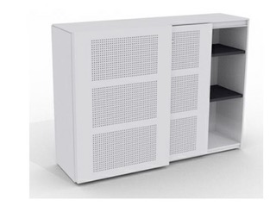 | Schuifdeurkast inclusief vier legborden en slot.
19. | 10-Vaks lockerkast | 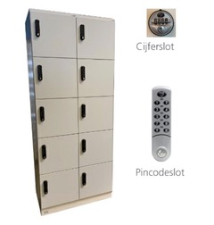 | Een lockerkast met standaard mechanisch cijferslot (2800). Afmeting: 60 of 80 cm breed
Akoestische scheidingwand
20. | Akoestische scheidingswand | 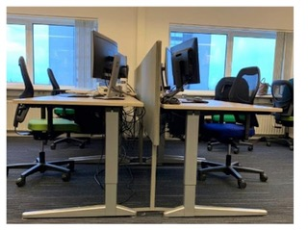 | Scherm los te plaatsen tussen werkplekken. Inclusief 2 goal post voet. Afmetingen: Scherm: 160 cm breed x 108 cm hoog Scherm: 160 cm breedx 118 cm hoog

Medisch meubilair
Medisch meubilair

Nr. | Artikel | Afbeelding | Specificaties en omschrijving | Opmerkingen
21. | Kruk | 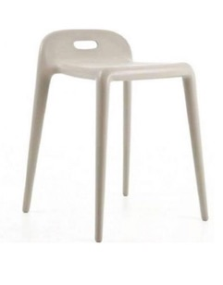 | Toepassing: kruk voor douche- en kleedruimtes. Zithoogte: 50 cm.
22. | Zadelkruk |  | Zadelkruk met verstelbare zithoek. Naadloze bekleding en zachte wielen. Eventueel met voetbediende hoogteverstelling. Afmetingen: -Zithoogte: 56 - 54 cm -Werkhoogte: 70 - 90 cm -Zithoogte: 63 - 88 cm -Werkhoogte: 80 - 100 cm
23. | Zadelkruk smal | 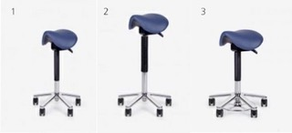 | Zadelkruk met verstelbare zithoek. Naadloze bekleding en zachte wielen. Eventueel met voetbediende. hoogteverstelling. Afmetingen: -Zithoogte: 56 - 54 cm -Werkhoogte: 70 - 90 cm -Zithoogte: 63 - 88 cm -Werkhoogte: 80 - 100 cm
24. | Zadelkruk met rug | 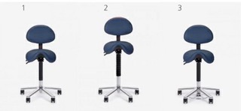 | Zadelkruk met hoogte verstelbare rug en verstelbare zithoek. Naadloze bekleding en zachte wielen. Eventueel met voetbediende hoogteversnelling. Afmetingen: -Zithoogte: 56 - 54 cm -Werkhoogte: 70 - 90 cm -Zithoogte: 63 - 88 cm -Werkhoogte: 80 - 100 cm
25. | Tabouret | 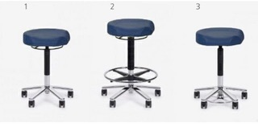 | Tabouret met vaste zithoek en zachte wielen. Eventueel met voetbediende hoogteverstelling. Afmetingen: -Zithoogte: 53 - 71 cm -Werkhoogte: 70 - 90 cm -Zithoogte: 60 - 85 cm -Werkhoogte: 80 - 100 cm -Omtrek 'ergo' zitting: 44 cm
26. | Tabouret met rug | 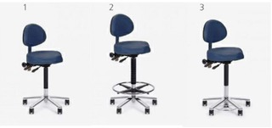 | Tabouret met hoogte verstelbare rug, met vaste zithoek en zachte wielen. Eventueel met voetbediende hoogteverstelling. Afmetingen: -Zithoogte: 53 - 71 cm -Werkhoogte: 70 - 90 cm -Zithoogte: 60 - 85 cm -Werkhoogte: 80 - 100 cm -Omtrek 'ergo' zitting: 44 cm
27. | Werkstoel met rug, PUR |  | Werkstoel met verstelbare zitting en rug. Pur zitting en rug. Zachte wielen. Inclusief schuifzitting. Eventueel met verstelbare voetenring. Afmetingen: -Zithoogte: 41 - 56 cm -Werkhoogte: 70 - 80 cm -Zithoogte: 47 - 65 cm -Werkhoogte: 70 - 90 cm -Zithoogte: 54 - 79 cm -Werkhoogte: 80 - 100 cm
28. | Werkstoel met rug, cleanroom | 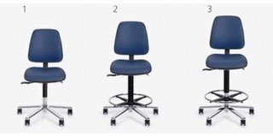 | Werkstoel met verstelbare zitting en rug. Antistatische bekleding. HEPA-filter en zachte wielen (antistatisch). Eventueel met verstelbare voetenring. Afmetingen: - Zithoogte: 44 - 59 cm - Werkhoogte: 70 - 80 cm - Zithoogte: 52 - 70 cm - Werkhoogte: 70 - 90 cm - Zithoogte: 59 - 84 cm - Werkhoogte: 80 - 100 cm

Hospitality meubilair
Hospitality meubilair

Zitmeubilair
Stoelen
Nr. | Artikel | Afbeelding | Specificaties en omschrijving | Opmerkingen
29. | 4-poots kruisvoet circulaire stoel | 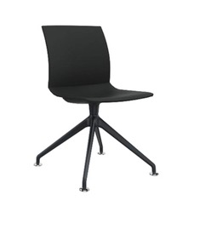 | 4-poots kruisvoet circulaire stoel. Afmetingen: -54 x 55 x 85 cm (BxDxH) -Zithoogte 46 cm
30. | 4-poots circulaire stoel | 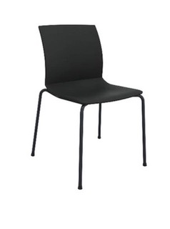 | 4-poots circulaire stoel. Afmetingen: -58 x 57 x 85 cm (BxDxH) -Zithoogte 47 cm
31. | Stoel | 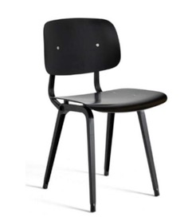 | Stoel. Afmetingen: -45,5 x 49,5 x 81 cm (BxDxH) -Zithoogte 46,5 cm
32. | Stoel | 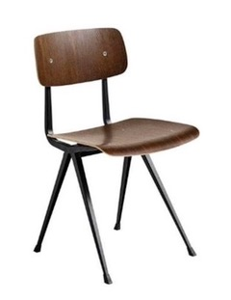 | Stoel. Afmetingen: -45,5 x 49,5 x 81 cm (BxDxH) -Zithoogte 42,5 cm
33. | Stoel | 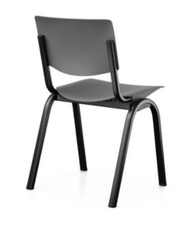 | Stoel. Afmetingen: -50,4 x 50,3 x 81,8 cm (BxDxH) -Zithoogte 44 cm -Zitting en rugleuning in post-consumer PP
34. | Stoel met en zonder armlegger | 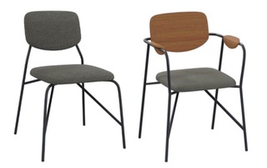 | Stoel met en zonder armlegger. Afmetingen: -50 x 53 x 80 cm (BxDxH) -Zithoogte: 47cm -Materiaal frame: staal
35. | Klapstoel | 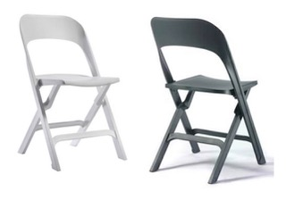 | Klapstoel met een zitting en rug van kunststof. Maximaal belastbaar tot 160 kg en opgeklapt 3,5 cm dun.
36. | Wandbeugel |  | Ophangbeugel voor klapstoel.
37. | Leesstoel zonder armleggers volledig hout |  | Leesstoelen. Indien zitting gestoffeerd is, wordt deze volledig omgestoffeerd. Indien rug gestoffeerd is, zal deze voorzien van opdekstoffering. Indien kuip gestoffeerd is, wordt deze volledig omgestoffeerd.
38. | Leesstoel met armleggers volledig hout |  | Leesstoelen. Indien zitting gestoffeerd is, wordt deze volledig omgestoffeerd. Indien rug gestoffeerd is, zal deze voorzien van opdekstoffering. Indien kuip gestoffeerd is, wordt deze volledig omgestoffeerd.
39. | Leesstoel met armleggers en kleur zitting |  | Leesstoelen. Indien zitting gestoffeerd is, wordt deze volledig omgestoffeerd. Indien rug gestoffeerd is, zal deze voorzien van opdekstoffering. Indien kuip gestoffeerd is, wordt deze volledig omgestoffeerd.
40. | Leesstoel met armleggers en kleur en rug zitting |  | Leesstoelen. Indien zitting gestoffeerd is, wordt deze volledig omgestoffeerd. Indien rug gestoffeerd is, zal deze voorzien van opdekstoffering. Indien kuip gestoffeerd is, wordt deze volledig omgestoffeerd.
41. | Leesstoel met armleggers, volledige kleur kuip |  | Leesstoelen. Indien zitting gestoffeerd is, wordt deze volledig omgestoffeerd. Indien rug gestoffeerd is, zal deze voorzien van opdekstoffering. Indien kuip gestoffeerd is, wordt deze volledig omgestoffeerd.
Krukken
42. | Kruk | 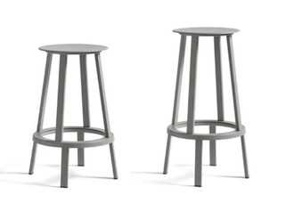 | Kruk. Afmetingen: -∅ 34 x 65 cm (BxDxH), voor tafels 95 cm hoog -∅ 34 x 76 cm (BxDxH), voor tafels 110 cm hoog
43. | Kruk | 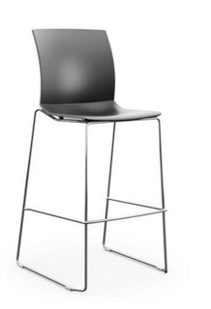 | Kruk. Afmetingen: -56 x 60 x 121 (BxDxH) -Zithoogte 79,5 cm -Kunststof zitkuip -Standaard in 9 kleuren beschikbaar -Draadframe onderstel -Verschroomd -Stapelbaar Optioneel: Zitting- of voorzijde opdekstoffering/volledig gestoffeerd/stapelbescherming
44. | Kruk | 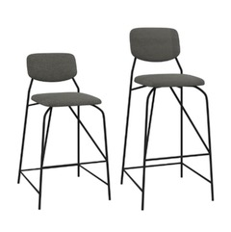 | Kruk. Afmetingen: -44 x 49 x 86 cm (BxDxH), zithoogte 60 cm voor tafels 90 cm hoog -44 x 49 x 106 cm (BxDxH), zithoogte 80 cm voor tafels 110 cm hoog -Zitting en rug volledig gestoffeerd -Materiaal frame: staal
45. | Kruk | 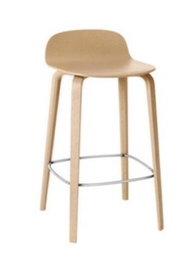 | Kruk. Afmetingen: -42,7 x 42,3 x 78,5 cm (BxDxH), zitthoogte 65 cm voor tafels 95 cm hoog -42,7 x 42,3 x 89 cm (BxDxH), zithoogte 80 cm voor tafels 105 cm hoog
Poef
46. | Poef (kunstleer) |  | Poef assist rond. Afmeting: -∅: 47 cm -Hoogte: 49 cm
47. | Poef | 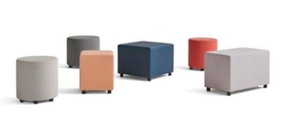 | Poef assist rond. Afmetingen: -Rond diameter van 47 of 54 cm (BxD) -Vierkant: 42 x 42 of 60 x 60 cm (BxD) -Rechthoekig: 82 x 42 cm (BxD) -Vaste pootjes of zwenkwielen -De zitting van alle modellen is 49 cm -Verschillende stofferingen mogelijk: zowel zachte als warme stoffen als stoffen voor zorg- en onderwijsomgevingen
48. | Poef |  | Poef. Afmetingen: -60 x 60 x 47 cm (BxDxH) -Zithoogte: 47 cm -Bekleding: Vyva Fabrics Silverguard
49. | Poef | 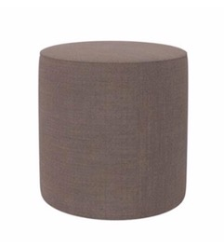 | Poef rond. Afmetingen: -∅ 40 x 40 cm (BxDxH) -Zithoogte 40 cm -Stof: Kvadrat Foss
Fauteuils
50. | Fauteuil (stof) |  | Toepassing: zitje in kantooromgeving. Onderstel verchroomd staal. Stiksel in kleur bekleding.
51. | Fauteuil (kunstleer) |  | Toepassing: zitje in patientgebied. Onderstel verchroomd staal. Stiksel in kleur bekleding.
52. | Fauteuil (kunstleer) | 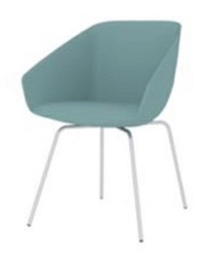 | Hoge fauteuil. Afmetingen: -61 x 61 x 83 cm (BxDxH) -Zithoogte: 46 cm -Armhoogte: 61 cm -Kuip: Gestoffeerd -Verschillende stoffeermogelijkheden: zowel zachte, warme stoffen voor zorg- en onderwijsomgevingen
53. | Fauteuil | 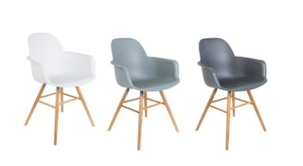 | Hoge fauteuil. Afmetingen: -59 x 55 x 82 cm (BxDxH) -Zithoogte: 47 cm -Armhoogte: 63,5 cm -Kuip: kunststof
54. | Fauteuil | 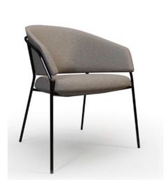 | Hoge fauteuil. Afmetingen: -62 x 60 x 84 cm (BxDxH) -Zithoogte: 47 cm -Armhoogte: 66 cm -Kuip: Gestoffeerd -Verschillende stoffeermogelijkheden: zowel zachte, warme stoffen als stoffen voor zorg- en onderwijsomgevingen
55. | Fauteuil | 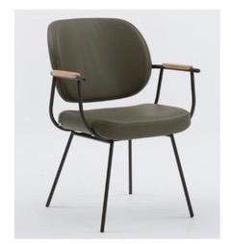 | Hoge fauteuil. Afmetingen: -61 x 63 x 87,5 cm (BxDxH) -Zithoogte: 47 cm -Armhoogte: 66 cm -Kuip: Gestoffeerd -Verschillende stoffeermogelijkheden: zowel zachte, warme stoffen als stoffen voor zorg- en onderwijsomgevingen
56. | Fauteuil | 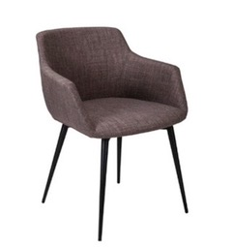 | Hoge fauteuil. Afmetingen: -60 x 57 x 75 cm (BxDxH) -Zithoogte: 45 cm -Kuip: Gestoffeerd -Verschillende stoffeermogelijkheden: zowel zachte, warme stoffen als stoffen voor zorg- en onderwijsomgevingen
Lounge Fauteuils
57. | Fauteuil | 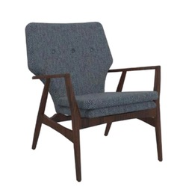 | Lage fauteuil. Afmetingen: -67 x 76 x 84 cm (BxDxH) -Zithoogte: 43 cm -Loungestoel beschikt over een massief essenhouten frame -De rug en zitting worden volledig gestoffeerd met stof -Verschillende stoffeermogelijkheden: zowel zachte, warme stoffen als stoffen voor zorg- en onderwijsomgevingen
58. | Fauteuil | 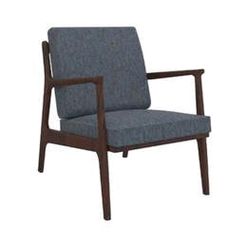 | Lage fauteuil. Afmetingen: -67 x 76 x 84 cm (BxDxH) -Zithoogte: 43 cm -Loungestoel beschikt over een massief essenhouten frame -De rug en zitting worden volledig gestoffeerd met stof -Verschillende stoffeermogelijkheden: zowel zachte, warme stoffen als stoffen voor zorg- en onderwijsomgevingen
59. | Fauteuil | 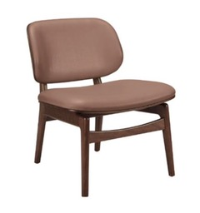 | Lage fauteuil. Afmetingen: -62 x 63 x 75 cm (BxDxH) -Zithoogte: 43 cm -Frame van massief beukenhout -De rug en zitting zijn voorzien van capitonering zonder knopen. De rug en zitting worden voorzien van vlakstofering -Stof: kunstleder
60. | Fauteuil | 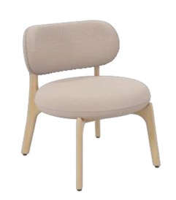 | Lage fauteuil. Afmetingen: -54 x 61 x 71 cm (BxDxH) -Zithoogte: 43 cm -Volledig gestoffeerd -Verschillende stoffeermogelijkheden: zowel zachte, warme stoffen als stoffen voor zorg- en onderwijsomgevingen -Materiaal frame en poten: Massief beukenhout met puur gelakt
61. | Fauteuil | 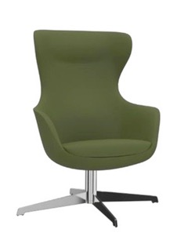 | Lage fauteuil. Afmetingen: -81 x 76 x 113 cm (BxDxH) -Zithoogte: 42 cm -Kuip volledig gestoffeerd -Verschillende stoffermogelijkheden: zowel zachte, warme stoffen voor zorg- en onderwijsomgevingen -Onderstel kruisvoet: gepolijst chroom
62. | Fauteuil | 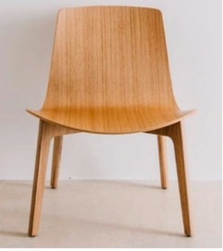 | Lage fauteuil. Afmetingen: -64,3 x 62 x 74,5 cm (BxDxH) -Kuip en onderstel volledig hout -Berken of eiken fineer
63. | Fauteuil | 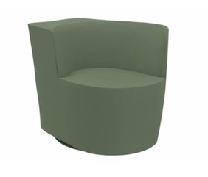 | Fauteuil. Afmetingen: -68 x 85 x 70 cm (BxDxH) -Zithoogte: 42 cm -Stof: Kvadrat Foss
64. | Fauteuil | 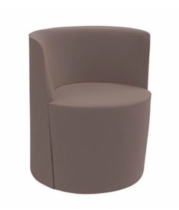 | Fauteuil. Afmetingen: -62 x 76 x 70 cm (BxDxH) -Zithoogte: 42 cm -Stof: Kvadrat Foss
Banken
65. | Treinbank |  | Treinbank, enkel/hoek. Geheel gestoffeerd met stof of kunstleer. Treinbank enkel: 160 cm breed. Treinbank hoek: 120 cm breed.
66. | Fauteuil en bank Comfort en Compact | 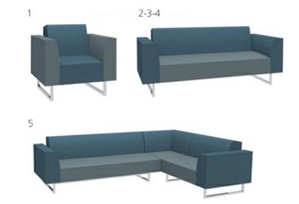 | Fauteuil en bank met sledeframe onderstel. Volledig gestoffeerd in kunstleer. Stiksels in kleur van bekleding. Zithoogte: 47 cm, zitdiepte: 51 cm -Breedte fauteuil: 78 cm -Breedte 2 pers: 160 cm -Breedte 3 pers: 220 cm -Breedte 4 pers: 280 cm -Breedte hoekbank: 300 cm x 210 cm
67. | Fauteuil en bank Comfort |  | Fauteuil en bank met sledeframe onderstel. Volledig gestoffeerd (kunstleer). Voorzien van vloerbescherming. Zithoogte: 47 cm, zitdiepte: 51 cm. -Breedte 3 pers: 220 cm -Breedte 4 pers: 280 cm
68. | Bank en fauteuil Comfort / Familiekamer | 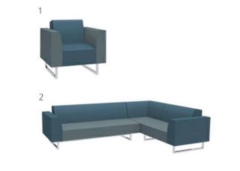 | Fauteuil en bank met sledeframe onderstel. Volledig gestoffeerd in kunstleer. Stiksels in kleur van bekleding. Zithoogte: 47 cm, zitdiepte: 51 cm -Breedte fauteuil: 78 cm -Breedte 2 pers: 160 cm -Breedte 3 pers: 220 cm -Breedte 4 pers: 280 cm -Breedte hoekbank: 300 cm x 210 cm
69. | Bank | 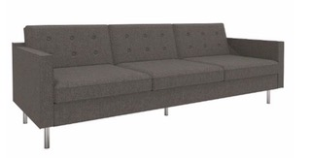 | Bank. Afmetingen: -225 x 91 x 83 cm (BxDxH) -Zithoogte: 47 cm -Loungebank Velvet beschikt over een houten frame met metalen, verchroomde poten -De bank is volledig gestoffeerd -Verschillende stoffeermogelijkheden: zowel zachte, warme stoffen als stoffen voor zorg- en onderwijsomgevingen
70. | Bank | 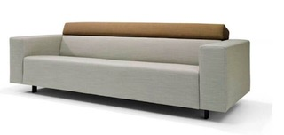 | Bank. Afmetingen: -2,5 zits, 204 x 90 x 80 cm (BxDxH) -3 zits, 224 x 90 x 80 cm (BxDxH) -Zithoogte: 44 cm -De bank is volledig gestoffeerd -Verschillende stoffeermogelijkheden: zowel zachte, warme stoffen als zorg voor- en onderwijsmogelijkheden
71. | Bank | 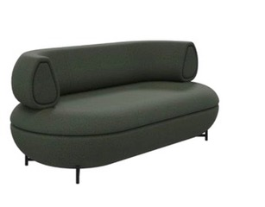 | Bank. Afmetingen: -177 x 87 x 74 cm (BxDxH) --Zithoogte: 47 cm -De bank is volledig gestoffeerd -Verschillende stoffeermogelijkheden: zowel zachte, warme stoffen als stoffen voor zorg- en onderwijsomgevingen -Materiaal frame met poten: Staal
72. | Bank | 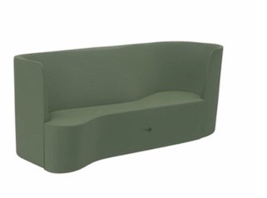 | Bank. Afmetingen: -214 x 83 x 87 cm (BxDxH) -Zithoogte: 40 cm -De bank is volledig gestoffeerd -Stof: Kvadrat Foss
73. | Bank rond | 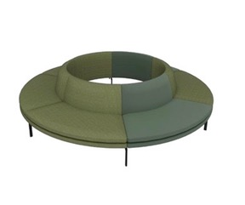 | Bank rond. Afmetingen: -Diverse afmetingen -Zithoogte: 43 cm -De bank is volledig gestoffeerd -Verschillende stoffeermogelijkheden: zowel zachte, warme stoffen als stoffen voor zorg- en onderwijsomgevingen -Stalen onderstel met kunststof glijders afgewerkt met een matte fijnstructuur poedercoating, kleur zwart
74. | Bank tbv tafel rond | 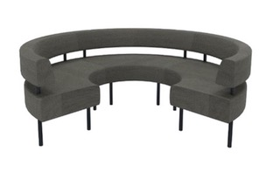 | Bank tbv tafel rond 100 cm. Afmetingen: -∅ 232 x 85 cm (BxDxH) -Zithoogte: 49 cm -Rug en zitting gestoffeerd, glad -Verschillende stoffeermogelijkheden: zowel zachte, warme stoffen als stoffen voor zorg- en onderwijsomgevingen -Stalen onderstel, kleur zwart
75. | Bank recht of dubbele | 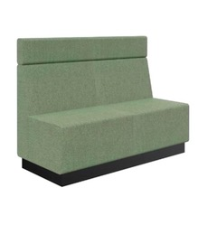 | Bank recht of dubbele. Afmetingen: -120 x 64 x 88 cm (BxDxH) -140 x 64 x 88 cm (BxDxH) -200 x 64 x 88 cm (BxDxH) -Andere afmetingen mogelijk -Zithoogte: 47 cm -Met of zonder hoofdsteun (22 of 42 cm) -Rug en zitting gestoffeerd, glad -Verschillende stoffeermogelijkheden: zowel zachte, warme stoffen als stoffen voor zorg- en onderwijsomgevingen -Bank met plint, poten of wielen
Tafels
Tafels
76. | Ronde tafel | 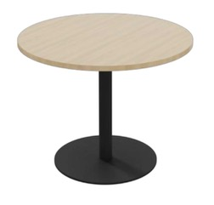 | Ronde tafel. Afmetingen: -∅ 100 x 75 cm (BxDxH) Bladkleur: Diverse topbladen mogelijk
77. | Vierkante en rechthoekige tafel | 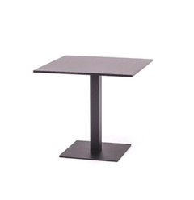 | Vierkante en rechthoekige tafel. Afmetingen: -60 x 60 x 75 cm (BxDxH) -80 x 80 x 75 cm (BxDxH) -140 x 80 x 75 cm (BxDxH) Andere afmetingen mogelijk Bladkleur: Diverse topbladen mogelijk
78. | Rechthoekige tafel met afgeronde hoeken | 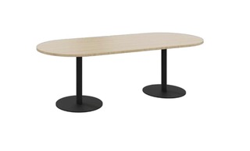 | Rechthoekige tafel met afgeronde hoeken. Afmetingen: -240 x 100 x 75 cm (BxDxH) Andere afmetingen ook mogelijk Bladkleur: diverse topbladen mogelijk
79. | Rechthoekige tafel | 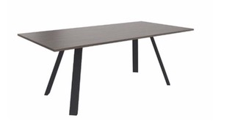 | Rechthoekige tafel. Afmetingen: -160 x 80 x 75 cm (BxDxH) -200 x 100 x 75 cm (BxDxH) -360 x 100 x 75 cm (BxDxH) Andere afmetingen ook mogelijk Pootpositie terugliggend onder 45-graden
80. | Ronde tafel | 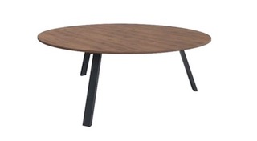 | Ronde tafel. Afmetingen: -∅ 120 x 75 cm (H) -∅ 160x 75 cm (H) Andere afmetingen ook mogelijk Pootpositie in A-staand
81. | Rechthoekige tafel | 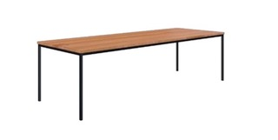 | Rechthoekige tafel. Afmetingen: -300 x 100 x 75 cm (BxDxH) -500 x 100 x 75 cm (BxDxH) Andere afmetingen ook mogelijk
82. | Maatwerk tafel |  | Rechthoekige tafel met afgeronde hoeken en beplanting.
83. | Rechthoekige tafel met diverse onderstellen |  | Rechthoekige tafel met diverse onderstellen. Plateau met plantenbak in het midden van de tafel toepassen. Afmetingen: -Diverse afmetingen mogelijk
84. | Kolomtafel |  | Kolomtafel. Afmetingen: -60 x 60 cm (BxD) -80 x 80 cm (BxD) -120 x 60 cm (BxD)
85. | Koffietafel |  | Koffietafel. Afmetingen: -∅ 49 x 73 cm (H)
86. | Ronde tafel |  | Ronde tafel. Afmetingen: -∅ 100 x 75 cm (H) -∅ 120 x 75 cm (H)
Bijzettafels
87. | Ronde houten tafel |  | Ronde houten tafel. Afmetingen: -∅ 60 x 40 cm (H) - ∅ 45 x 40 cm (H) - ∅ 45 x 50 cm (H)
88. | Ronde tafel |  | Ronde tafel. Afmetingen: -∅ 40 x 40 cm (H) -∅ 50 x 50 cm (H)
89. | Ronde bijzettafel |  | Ronde bijzettafel. Afmetingen: -∅ 45 x 47 cm (BxDxH)
90. | Rechthoekige bijzettafel |  | Rechthoekige bijzettafel. Afmetingen: -120 x 60 x 45 cm (BxDxH)
91. | Rechthoekige laptoptafel |  | Rechthoekige laptoptafel. Afmetingen: -35 x 55 x 65 cm (BxDxH)
92. | Rechthoekige bijzettafel met afgeronde kanten |  | Rechthoekige bijzettafel met afgeronde kanten. Afmetingen: -40 x 30 x 35 cm (BxDxH) -46 x 35 x 42 cm (BxDxH)
Hoge Tafels
93. | Rechthoekige tafel |  | Rechthoekige tafel. Afmetingen: -160 x 50 x 95 cm (BxDxH) -190 x 50 x 95 cm (BxDxH)
94. | Ronde tafel |  | Rechthoekige tafel. Afmetingen: -∅ 100 x 90 cm (H) -∅ 100 x 110 cm (H)
95. | Vierkante tafel |   | Vierkante tafel. Afmetingen: -80 x 80 x 110 cm (BxDxH) -100 x 100 x 110 cm (BxDxH) Met een vaste hoogte van 110 cm.
96. | Rechthoekige tafel met afgeronde hoeken |  | Rechthoekige tafel met afgeronde hoeken. Afmetingen: -240 x 100 x 90 cm (BxDxH) Andere afmetingen ook mogelijk Bladkleur: diverse topbladen mogelijk
97. | Rechthoekige tafel |  | Rechthoekige tafel. Afmetingen: -200 x 100 x 110 cm (BxDxH) -360 x 100 x 110 cm (BxDxH) Andere afmetingen ook mogelijk Pootpositie standaard terugliggend onder de 45-graden
98. | Statafel |  | Statafel. Afmetingen: -160 x 80 x 110 cm (BxDxH) -200 x 100 x 110 cm (BxDxH) -200 x 80 x 110 cm (BxDxH) Met een vaste hoogte van 110 cm.
Verlichting
Staande lamp
99. | Vloerlamp |  | Vloerlamp. Afmetingen: -Kap: ∅40/60 x 25 cm (BxDxH) -Voetplaat: 40 x 2,6 cm (BxDxH) -Totale hoogte: 215 cm -De kap is van polyester
100. | Vloerlamp |  | Vloerlamp. Afmetingen: -Kap: ∅50 cm (BxDxH) - -Totale hoogte: 158 cm -Perlatexkap -De poten van de lamp zijn uit massief eiken gesneden en behandeld met UV bestendige matte lak. -Houten poten en zwarte metaaldelen
Hanglampen
101. | Hanglamp |  | Hanglamp. Afmetingen: -∅ 40 x 23,8 cm (DiaxH) -Aluminium en rubberen koord
102. | Hanglamp |  | Hanglamp. Afmetingen: -Kap: ∅ 45 x 51 cm (BxDxH) -Totale hoogte: 170 cm -Materiaal: combinatie van papier, gedraaid om ijzeren draad
103. | Hanglamp |  | Hanglamp. Afmetingen: -21,2 x 21,2 x 160 cm (BxDxH) -Materiaal: Gerecyclede plastic flessen
104. | Hanglamp |  | Hanglamp. Afmetingen: -Kap: ∅20 x 25 cm (BxDxH) -Materiaal: gelakt metaal met bedekte metalen ophanging
Overige
Kasten
105. | Dressoir |  | Dressoir. Afmetingen: -180 x 45 x 75 cm (BxDxH) -Kast is voorzien van 1 plank en 3 lades -De lades en kastdeuren zijn uitgerust met het soft-close mechanisme -Onderstel: Gepoedercoat staal kleur zwart
106. | Dressoir |  | Dressoir. Afmetingen: -Breed 80, 100 en 120 cm -Hoogte 73,5, 106,3 en 145,2 en 178 cm (deze hoogtes zijn nog zonder stelvoetjes of de houten pootjes) -Ongeveer 45 cm breed -De kasten zijn verkrijgbaar zonder deuren, met deuren en met schuifdeuren. De deuren zijn standaard voorzien van soft-close en sleutelslot. -De deurgrepen zijn afgewerkt in aluminium
107. | Roomdivider |  | Roomdivider. Afmetingen: -200 x 35 x 200 cm (BxDxH) -Andere afmetingen ook mogelijk -Materiaal frame: stalen koker, plaatstaal en mesh -Doppen/voetjes: standaard dop
Karpetten
108. | Karpet rond of rechthoekig |  | Karpet rond of rechthoekig. Afmetingen: -Op aanvraag -Blind banderen -Karpet voorzien van antislip
Roomdivider
109. | Roomdivider |  | Scherm enkel. Afmetingen: -84 x 21,1 x 204 cm (HxBxD) -Patroon: Grid -Materiaal: Vilt -Frame: Metaal RAL 9005 zwart
110. | Roomdivider |  | Info op aanvraag
111. | Roomdivider |  | Info op aanvraag
112. | Roomdivider |  | Info op aanvraag
113. | Roomdivider |  | Info op aanvraag
Ruimtelijke afwerking en visuele communicatie
114. | Wandoplossingen/Akoestiek |  | Visuele weergave
115. | Interieursigning/Akoestiek |  | Visuele weergave

Kindermeubilair
Kindermeubilair

Nr. | Artikel | Afbeelding | Specificaties en omschrijving | Opmerkingen
116. | Kindertafel |  | Kindertafel. Afmeting: 55,75 of 120 cm breed. 75 cm diep en 52 cm hoog.
117. | Kinderstoel |  | Kinderstoel. Afmetingen: 28x36x54 (BxHxD) Zithoogte: 26,5 cm

Onderwijsmeubilair
Onderwijsmeubilair

Nr. | Artikel | Afbeelding | Specificaties en omschrijving | Opmerkingen
118. | Vergadertafel 4-poots met justeervoeten |  | Vergadertafel 4-poots met justeervoeten. Vaste hoogte: 74 cm. Afmetingen: -80 x 80 cm -140 x 80 cm -160 x 80 cm -200 x 100 cm
119. | Vergadertafel 4-poots op wielen |  | Vergadertafel 4-poots met wielen. Vaste hoogte: 74 cm. Per tafel twee wielen. Afmetingen: -80 x 80 cm -140 x 80 cm -160 x 80 cm -200 x 100 cm
120. | Docententafel |  | Docententafel. Elektrisch verstelbaar. Het bureau inclusief voorzieningen (kabelgoot, systeemcontactdoos, aansluitsnoer). -Afmetingen: 120 x 80 cm
121. | Vergaderstoel |  | Vergaderstoel, 4 poots. Zonder armleggers/stapelbaar. Glijders geschikt voor harde vloer.
122. | Bureaustoel |  | Bureaustoel. Zonder armleggers. Wielen geschikt voor harde vloer.
123. | InnoTab stoel |  | Multifunctionele en verrijdbare stoel. Klaptafel kan voor, naast of achter stoel geplaats worden waardoor de stoel voor meerdere doeleinden beschikbaar is.
124. | Multifunctionele stoel |  | Multifunctionele en verrijdbare stoel. Klaptafel kan voor, naast of achter stoel geplaats worden waardoor de stoel voor meerdere doeleinden beschikbaar is.

Overig meubilair
Overig meubilair

Overig meubilair
136. | Qabin Call |  | Akoestische belbox met die gesloten wanden met glazen deur. Inclusief tafelblad, verlichting en ventilatie. Inclusief inhuizen en montage. Afmeting: 100 x 120 x 223 cm (BxDxH)
137. | Rooming-In |  | Rooming-In met klapbaar tafelblad.
138. | Rooming-In |  | Rooming-In Sleeper. -Slaapoppervlak: 198 cm x 72 cm -Gewicht: 75 kg
Accessoires
139. | Kapstok |  | Kapstok, zonder parapluhouder.
140. | Spiegel |  | Ronde spiegel (omtrek: 60 cm)
141. | Puppy |  | Middenmaat.
142. | Brochurestandaard Single & Double |  | Brochurestandaard leverbaar in diverse uitvoeringen van een tot vier panelen. De panelen kunnen zowel schuin als horizontaal worden geplaatst. Afmetingen: -103 x 30 x 35 cm (h x w x d ) -103 x 30 x 35 cm (h x w x d) -143 x 30 x 35 cm (h x w x d) -176 x 30 x 35 cm (h x w x d)
143. | Brochurestandaard Large |  | Brochurestandaard is te gebruiken als boekenplank, opbergsysteem of brochurehouder. De panelen zijn instelbaar. Het onderstel is voorzien van kleine wieltjes die onzichbaar zijn weggewerkt. Afmetingen: -176 x 80 x 40 cm (h x w x d)
143. | Brochurestandaard Focus |  | Focus heeft panelen die horizontaal in te stellen zijn, biedt ruim plaats aan brochures of boeken. Afmetingen: -188 x 80 x 40 cm (h x w x d)
144. | Brochurestandaard Six pack |  | Er zijn zes plekken om brochures op te zetten. In totaal 13 kg en staal. Afmetingen: -155 x 46 x 30 cm (h x w x d)

